こころの仕組み図
【こころの仕組み図】

 | きっかけ（出来事） | @situation

 |  | 考え | @thought

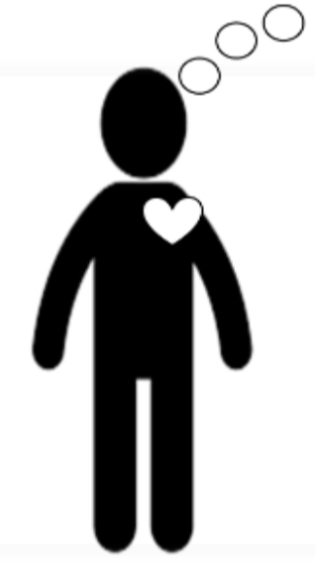

 |  | 感情 | @feeling

 |  | からだ | @body

 |  | 行動 | @behavior

memo

